Uji Hipotesis
Berat Bebek | Berat Ayam | Berat Kucing | Dummy | Uji Hipotesis 1 Sampel | Uji Hipotesis 2 Sampel
20 | 20 | 19 | 0 | H0: miu = 20 | H0: miu1-miu2 = 0
21 | 20 | 22 | 0 | H1: miu != 20 | H1: miu1-miu2 != 0 | miu1-miu2 < 0 | miu1-miu2 > 0
22 | 21 | 21 | 0 | alpha = 0,05 |  | miu1 < miu2 | miu1 > miu 2

X | Y |  |  | t-Test: Two-Sample Assuming Equal Variances | t-Test: Two-Sample Assuming Equal Variances |  |  | F-Test Two-Sample for Variances
1 | 11
2 | 21
3 | 31
4 | 41
1 | 14
2 | 24
3 | 34

Pilih Tab Data -> Data Analysis -> Pilih yang diinginkan
Untuk penarikan kesimpulan, dapat menggunakan t Stat atau p-value:
H0 ditolak apabila |t Stat| lebih dari |t Critical| atau
H0 ditolak apabila p-value kurang dari alpha
Misal pada "t-Test: Two-Sample Asuming Equal Variances" di atas, H0 tidak ditolak, karena p-value
= 0,1583 lebih besar dari pada alpha = 0,025 (two sided)
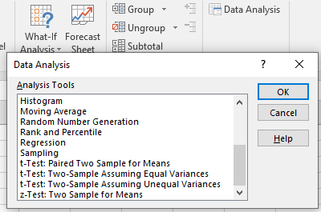

 |  |  |  | t-Test: Two-Sample Assuming Unequal Variances | t-Test: Two-Sample Assuming Unequal Variances

 | ANOVA Satu Faktor |  |  | Anova: Single Factor
 | H0: miu1 = miu2 = miu3
 | H1: Setidaknya ada 1 miu yang berbeda

Pengambilan kesimpulan ANOVA dapat dilihat berdasarkan F crit atau p-value
Jika p-value kurang dari alpha, maka H0 ditolak. Sebaliknya, H0 tidak ditolak
Jika F lebih besar dari F crit, maka H0 ditolak. Sebaliknya, H0 tidak ditolak.

